Sheet1
Scene No. | 1
Quest Title | 盖尔波特的魔术
Quest Log | 回复盖尔波特
Map No. | 15
 | 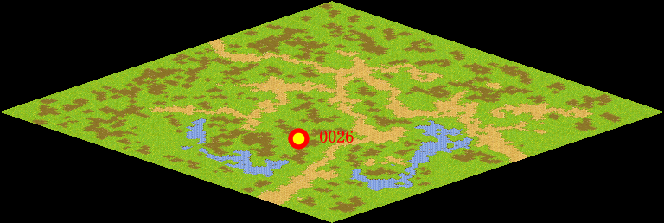
NPC No. | 26
Condition
Dialog | 哈哈，这对我来说又有何难。只要把一些固体硝酸钾放入试管加热至熔化后，再投入一块豆子大小的木炭，它自己就会跳舞，还会发出红光呢。因为硝酸钾在高温下会放出氧，与小木炭反应生成二氧化碳气体，这个气体一下子就将小木炭顶了起来，反应中断了，但是落下又发生反应，又跳起来啦。你把这个告诉盖尔波特吧。
Select
Result | 1 :Scene 002 , 2 : 关闭对话框

NPC No. | 21
Condition
Dialog | 我想以彭卡的知识，解释这个现象应该是小菜一碟吧。
Select | 1：确定
Result | 1：关闭对话框

ScriptFile | Qlog-0099-001.scr
 | Q0026-0099-001.scr
 | Q0021-0099-001.scr

